特別区債
 | 1 | 1
４ 特別区債
 |  |  |  | （単位：千円）
区 分 | 7年度末 | 8年度中の増減額 |  | 8年度末
 | 現在高見込額 | 起債額 | 元金償還額 | 現在高見込額
総務債 | 174,990 | 0 | 44,965 | 130,025
区民生活債 | 1,333,352 | 0 | 29,706 | 1,303,646
健康福祉債 | 1,760,819 | 0 | 257,354 | 1,503,465
都市整備債 | 1,414,118 | 590,000 | 9,706 | 1,994,412
教育債 | 7,481,085 | 7,041,000 | 228,007 | 14,294,078
住民税等減税補てん債 | 0 | 0 | 0 | 0
計 | 12,164,364 | 7,631,000 | 569,738 | 19,225,626

積立基金の状況（23区別）（1）
 | 1 | 1
＜区民１人当たりの積立基金残高の特別区平均との比較（令和6年度普通会計決算）＞
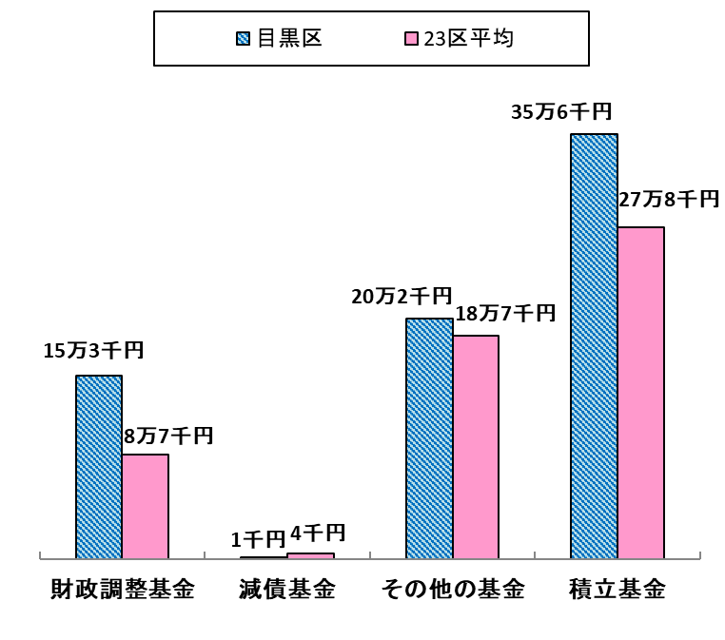

 | （参考） |  |  |  | （単位：円）
 | 区名 | 財政調整基金 | 減債基金 | その他の基金 | 積立基金
 | 目黒区 | 153,425 | 1,130 | 201,505 | 356,060
 | 23区平均 | 86,930 | 4,350 | 186,779 | 278,059

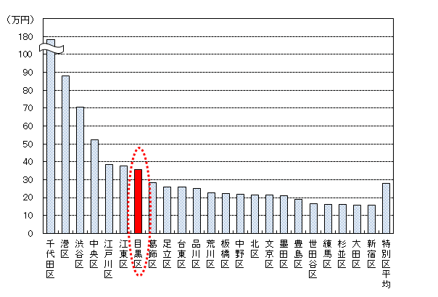
＜区民１人当たりの積立基金残高の２３区比較（令和6年度普通会計決算）＞

